Sheet1
轴对称与平移
请画出来下列各图的所有对称轴，并填在（ ）里填上适当的数．
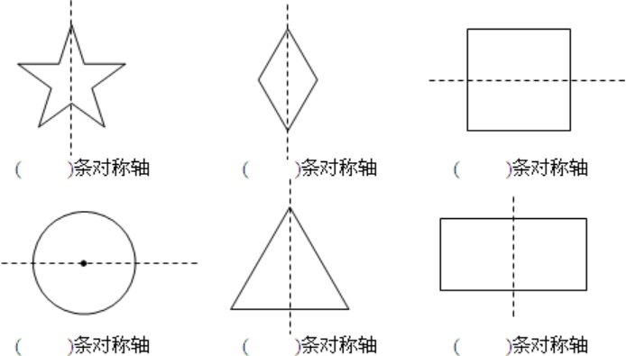

（3）画轴对称图形
方法：①描出关键点的对称点；②用线段按顺序连接各关键点

例：画出图形的另一半，使它成为一个轴对称图形。

同类型题
画出图形的另一半，使它成为一个轴对称图形。

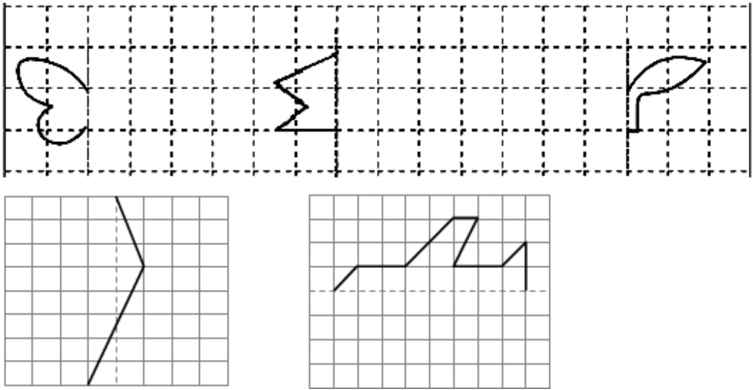

二、平移图形
（1）平移图形的性质：①图形的位置发生改变；②图形的形状大小不变
例：仔细观察，填一填

同类型题
小鱼先向（ ）平移了（ ）格，再向（ ）平移了（ ）格，又向（ ）平移了（ ）格，最后向（ ）平移了（ ）格。
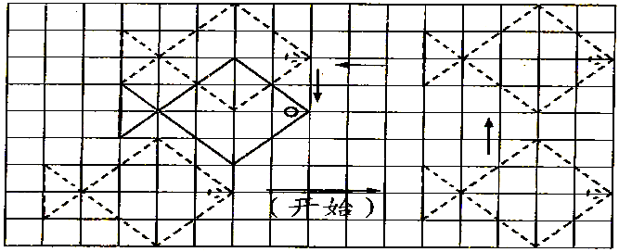

（2）画平移图形
方法：①按平移方向和平移格数描出各个关键点；②用线段按顺序连接各点
例：先画出向右平移8格的图形，再画出原图向上平移4格的图形。

同类型题
1.画一画。房子向右平移5格，小船向下平移4格

2.在方格里画出先向下平移3格，再向右平移4格后的图形。

